Hárok1
P.č. | Materiál | Počet | MJ | Jednotková cena v EUR bez DPH | Celková cena v EUR bez DPH | Parametre | Obrázky
1 | Koženka červená/bordová nehorľavá, V-TEC FK09793140FL300 v rolkách | 6000 | m2 |  | 0.00 € | Poťahová látka musí spĺňať normu DIN EN 45545-2:2016-02. Širka rolky 140 cm +/-2 cm. Dĺžka rolky v tolerancii 2%. Hrúbka ISO 5084, nepriepusnosť DIN 53886, oderuvzdornosť ISO 12947-2, horľavosť EN45545 klasifikácia R21 (HL2 – HL3). Gramáž 630 g/m2, hrúbka 1.01-1.05mm. V rámci ponuky žiadame predložiť vzorku koženky.

2 | Koženka tmavomodrá s piktogramami muž s palicou a Matka s dieťaťom,vedľa seba, V-TEC FK09793140FL600 | 700 | ks |  | 0.00 € | Operadlo sedadla s výšivkou kruhového piktogramu (muž s palicou 1 ks, matka s dieťaťom 1 ks). Rozmery výseku sú 50 cm x 70 cm. Poťahová látka musí spĺňať normu DIN EN 45545-2:2016-02. Hrúbka ISO 5084, nepriepusnosť DIN 53886, oderuvzdornosť ISO 12947-2, horľavosť EN45545 klasifikácia R21 (HL2 – HL3). Gramáž 630 g/m2, hrúbka 1.01-1.05mm. Piktogramy sú okrúhleho tvaru, priemer piktogramu je 130 mm, tolerancia +/- 2 mm. Piktogramy sú vyšiťé, po predložení elektronického vzoru od DPB bude dodaná referenčná vzorka operadla s výšivkou piktogramu na schválenie. Formát predloženého elektronického vzoru od DPB je s prílohou pdf alebo jpg. Typ stehu pri vyšití piktogramov je TATAMI. V rámci ponuky žiadame predložiť vzorku koženky. | 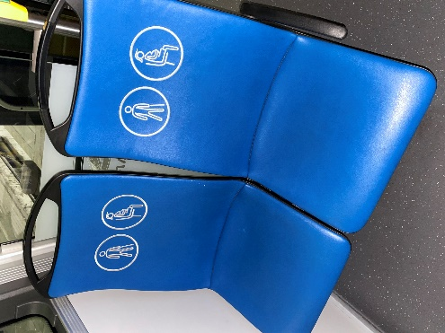

3 | Koženka tmavomodrá, V-TEC FK09793140FL600 modrá v rolkách | 600 | m2 |  | 0.00 € | Širka rolky 140 cm +/-2 cm. Dĺžka rolky v tolerancii 2%. Poťahová látka musí spĺňať normu DIN EN 45545-2:2016-02. Hrúbka ISO 5084, nepriepusnosť DIN 53886, oderuvzdornosť ISO 12947-2, horľavosť EN45545 klasifikácia R21 (HL2 – HL3). Gramáž 630 g/m2, hrúbka 1.01-1.05mm. V rámci ponuky žiadame predložiť vzorku koženky.

 | Osobitné požiadavky:

a) Uvedená koženka musí spĺňať atest pre použitie v dráhových vozidlách. Žiadame predloženia dokumentu „Správa o skúške podľa normy ISO 5659-2:2017, DIN EN 45545-2:2016-02 (R21(HL2–HL3))“.

b) Úspešný uchádzač za účelom preverenia splnenia požiadaviek na predmet zákazky na požiadanie obstarávateľa do 10 pracovných dní predloží vzorku koženky (pre príslušnú časť) spĺňajúcu všetky charakteristiky v zmysle špecifikácie uvedenej viď viššie.

